界面&功能
界面相关 |  |  |  | 功能规则 |  |  | 功能规则

 | 功能入口
 | 1.主界面点击【技能】图标进入 |  |  | 1.设计目的是什么
 |  |  |  | ▶ | 游戏基础功能，角色必备

技能信息界面【当前为示例】
1
2
3
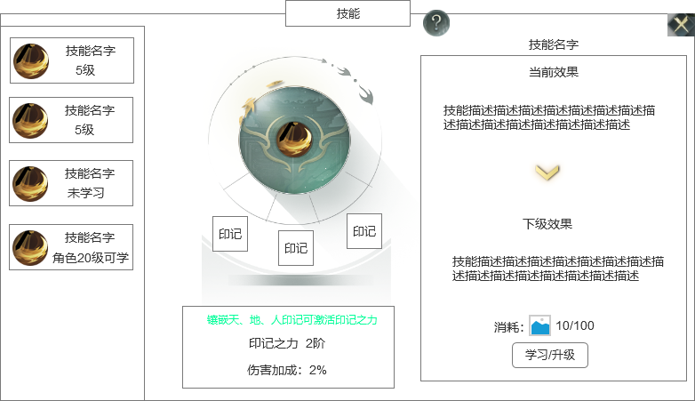
 |  | 1 | 页签功能名称 |  | 1 | 页签功能名称
 |  | ▶ | 页签功能名称 |  | ▶ | 页签功能名称

 |  | 2 | 技能列表 |  | 2 | 技能列表
 |  | ▶ | 技能框：显示职业的所有技能，每个职业5个技能 |  | ▶ | 技能框：显示职业的所有技能
 |  | ▶ | 需要有选中效果 |  | ▶ | 需要有选中效果
 |  | ▶ | 显示技能的图标，技能名称、等级、学习状态、学习条件 |  | ▶ | 显示技能的图标，技能名称、等级、学习状态、学习条件
 |  | ▶ | 还不可学习/未学习的技能，整体显示灰色，等级位置显示学习条件/未学习 |  | ▶ | 还不可学习的技能，整体显示灰色，等级位置显示学习条件
 |  | ▶ | 选中左侧技能后，右侧的技能信息栏跟随变化 |  | ▶ | 选中左侧技能后，右侧的技能信息栏跟随变化

6
 |  | 3 | 技能信息 |  | 3 | 技能信息
 |  | ▶ | 跟随左边技能选中效果变化 |  | ▶ | 跟随左边技能选中效果变化
 |  | ▶ | 显示主动技能图标和印记信息 |  | ▶ | 显示主动技能图标和印记信息

 |  | 4 | 印记 |  | 4 | 印记
 |  | ▶ | 固定3个印记框 |  | ▶ | 固定3个印记框
 |  | ▶ | 未镶嵌印记时，显示底框（底框上能显示天、地、人标记 ） |  | ▶ | 未镶嵌印记时，显示底框（底框上能显示天、地、人标记 ）
 |  |  | 镶嵌后显示印记道具图标 |  |  | 镶嵌后显示印记道具图标
 |  | ▶ | 印记需要有选中效果 |  | ▶ | 印记需要有选中效果
 |  | ▶ | 印记镶嵌后显示印记图标，在下方显示道具名字 |  | ▶ | 印记镶嵌后显示印记图标，在下方显示道具名字
 |  |  |  |  | ▶ | 印记类型是固定的，天位置只能镶嵌天类型的印记。
 |  | 5 | 印记信息框
 |  | ▶ | 如果未选中印记时，显示镶嵌印记的提示合套装效果 |  | 5 | 印记信息框
 |  |  | 未镶嵌3个印记时，显示提示文字，下面显示文本“未激活印记之力” |  | ▶ | 如果未选中印记时，显示镶嵌印记的提示合套装效果
 |  |  | 镶嵌3个印记时，显示提示文字，下面显示印记效果，印记效果加成属性 |  |  | 未镶嵌3个印记时，显示提示文字，下面显示文本“未激活印记之力”
 |  | ▶ | 如果选中了印记，则显示选中印记的具体信息 |  |  | 镶嵌3个印记时，显示提示文字，下面显示印记效果，印记效果加成属性（镶嵌3个印记后会激活套装属性）
 |  |  |  |  | ▶ | 如果选中了印记，则显示选中印记的具体信息
4
5
7
 |  | 6 | 技能信息栏 |  | 6 | 技能信息栏
 |  | ▶ | 跟随左边选中的主动技能效果变化 |  | ▶ | 跟随左边选中的主动技能效果变化
 |  | ▶ | 显示技能名称，当前的技能效果和下一级的技能效果 |  | ▶ | 显示技能名称，当前的技能效果和下一级的技能效果
 |  |  | 如果技能已经满级，则下级效果区域显示“已满级”文字 |  |  | 如果技能已经满级，则下级效果区域显示“已满级”文字
 |  |  |  |  | ▶ | 如果技能未学习，当前效果也显示1级的效果
 |  | 7 | 升级消耗
 |  | ▶ | 显示升级所需要消耗的数量/背包内的道具数量 |  | 7 | 升级消耗
 |  | ▶ | 学习/升级按钮 |  | ▶ | 显示升级所需要消耗的数量/背包内的道具数量
 |  |  | 技能从0级升1级时显示学习 |  | ▶ | 学习/升级按钮
 |  |  | 技能1级后显示升级 |  |  | 技能从0级升1级时显示学习
 |  |  | 如果技能已经满级，则隐藏此区域内容 |  |  | 技能1级后显示升级
 |  |  |  |  |  | 如果技能已经满级，则隐藏此区域内容
 |  |  |  |  | ▶ | 成功学习技能时，有漂字提示“升级成功”
 |  |  |  |  | ▶ | 如果未达到学习条件，点击学习提示“未达到学习条件！”
 |  |  |  |  |  | 如果材料不足，提示“材料不足！”

 |  |  |  |  | ▶ | 红点逻辑
 |  |  |  |  |  | 当技能可升级或学习时，在技能入口和按钮上显示红点

 | 印记镶嵌界面显示

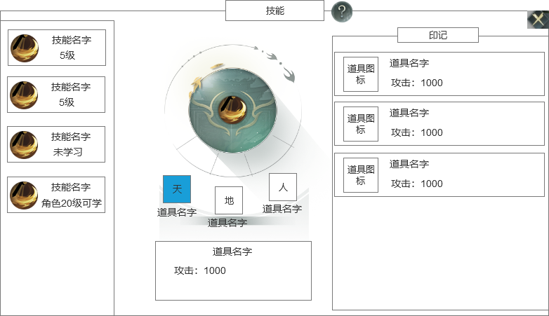
 |  |  |  |  | 1 | 印记信息框
 |  | 1 | 印记信息框 |  | ▶ | 如果选中了印记，则显示选中印记的具体信息
 |  | ▶ | 如果选中了印记，则显示选中印记的具体信息 |  |  | 如果该位置未镶嵌印记，则框内信息“未镶嵌印记”
 |  |  | 如果该位置未镶嵌印记，则框内信息“未镶嵌印记” |  |  | 如果该位置镶嵌了印记，则显示道具名字和加成属性
 |  |  | 如果该位置镶嵌了印记，则显示道具名字和加成属性

 |  |  |  |  | 2 | 印记信息栏
 |  | 2 | 印记信息栏 |  | ▶ | 选中印记后，右边弹出一个弹窗界面盖住技能信息框
 |  | ▶ | 选中印记后，右边弹出一个弹窗界面盖住技能信息框 |  |  | 点击空白区域会关闭弹窗，且印记变回不选中状态
 |  |  | 点击空白区域会关闭弹窗，且印记变回不选中状态 |  | ▶ | 信息栏显示印记列表信息（只显示该类型的印记）
 |  | ▶ | 信息栏显示印记列表信息（只显示该类型的印记） |  |  | 印记列表：显示道具图标、道具名字、道具加成属性
 |  |  | 印记列表：显示道具图标、道具名字、道具加成属性 |  |  | 列表可以上下滑动
 |  |  | 列表可以上下滑动 |  | ▶ | 点击具体的印记则未镶嵌/替换操作
 |  | ▶ | 点击具体的印记则未镶嵌/替换操作 |  | ▶ | 印记不需要卸下操作
 |  | ▶ | 印记不需要卸下操作

 |  |  |  |  | ▶ | 红点逻辑
 |  |  |  |  |  | 当印记有更高级的印记可以替换时，印记框显示红点，右侧印记列表的高级印记显示红点

2

1

参考图
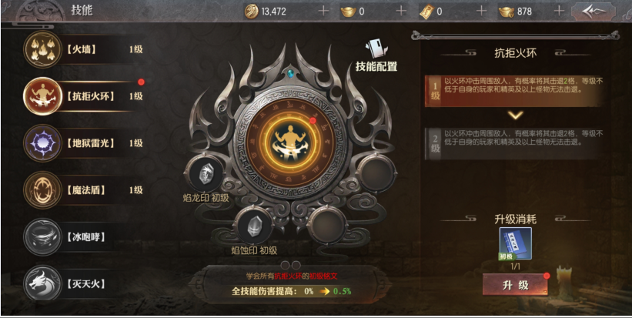
参考图

